（碳排放）-（左上+右上）

总碳排放 | 年碳排放 | 月碳排放 | 日碳排放 | 同步时间 | 降碳比例 | 可再生能源利用率
42531.33 | 5054.91 | 436.35 | 9.04 | 2022-04-07 | 23.16% | 45.68%

用能需求
类型 | 类型中文 | 负荷值 | 同步时间
1 | 冷负荷 | 20657.21 | 1月
2 | 热负荷 | 6163154.59
3 | 电负荷 | 1753094.64
4 | 生活热水负荷 | 2227995.42
1 | 冷负荷 | 29132.95 | 2月
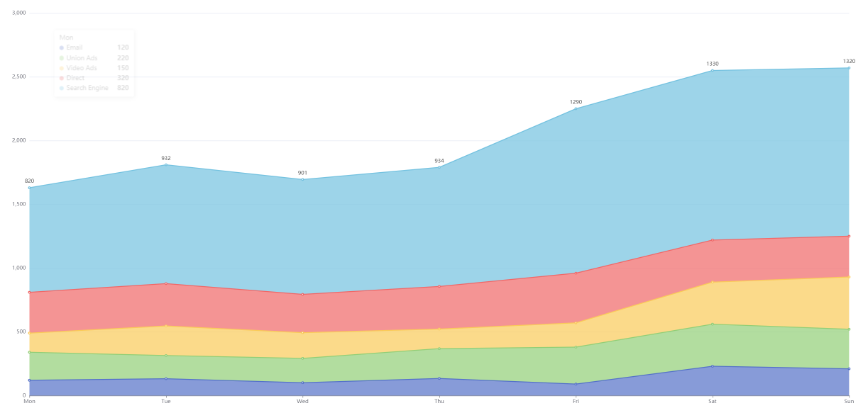
2 | 热负荷 | 4658155.06
3 | 电负荷 | 1985589.06
4 | 生活热水负荷 | 2012382.96
1 | 冷负荷 | 92707.70 | 3月
2 | 热负荷 | 3395948.18
3 | 电负荷 | 2158663.92
4 | 生活热水负荷 | 2227995.42
1 | 冷负荷 | 226760.29 | 4月
2 | 热负荷 | 1929345.58
3 | 电负荷 | 1954380.12
4 | 生活热水负荷 | 2156124.60
1 | 冷负荷 | 736481.47 | 5月
2 | 热负荷 | 943983.07
3 | 电负荷 | 2083655.70
4 | 生活热水负荷 | 2227995.42
1 | 冷负荷 | 1491026.53 | 6月
2 | 热负荷 | 338961.15
3 | 电负荷 | 2082939.60
4 | 生活热水负荷 | 2156124.60
1 | 冷负荷 | 2916252.88 | 7月
2 | 热负荷 | 31034.32
3 | 电负荷 | 2012280.06
4 | 生活热水负荷 | 2227995.42
1 | 冷负荷 | 2281002.16 | 8月
2 | 热负荷 | 82147.31
3 | 电负荷 | 2057433.42
4 | 生活热水负荷 | 2227995.42
1 | 冷负荷 | 1178043.34 | 9月
2 | 热负荷 | 312245.97
3 | 电负荷 | 1966202.28
4 | 生活热水负荷 | 2156124.60
1 | 冷负荷 | 314967.61 | 10月
2 | 热负荷 | 1521670.03
3 | 电负荷 | 2180745.84
4 | 生活热水负荷 | 2227995.42
1 | 冷负荷 | 92048.16 | 11月
2 | 热负荷 | 3021061.41
3 | 电负荷 | 2112104.40
4 | 生活热水负荷 | 2156124.60
1 | 冷负荷 | 31853.82 | 12月
2 | 热负荷 | 5138837.63
3 | 电负荷 | 2237916.66
4 | 生活热水负荷 | 2227995.42

碳流图

能源转换设备 |  |  |  | 用能
燃料电池 | 电锅炉 | 地源热泵 | 其他 | 冷 | 热 | 热水 | 用电
685.11tCO2 | 855.47tCO2 | 2834.27tCO2 | 271.49tCO2 | 405.42tCO2 | 1526.00tCO2 | 586.71tCO2 | 2128.21tCO2

碳排监测设备情况

设备个数 | 在线设备功率 | 离线设备功率 | 同步时间
211 | 198 | 13 | 2022-04-07

建筑全生命周期碳排放分析
建筑位置 | 建筑类型 | 建筑生命 | 建筑高度 | 体型系数 | 窗墙比 | 加气混凝土砌体 | 天然超薄石材保温装饰一体板 | 挤塑聚苯板 | 运行阶段单位面积碳排 | 可再生能源建筑应用 | 运行阶段累积碳排 | 减少碳排量 | 节能率 | 主要改造对象 | 拆除阶段单位面积碳排 | 固体废弃物 | 碳中和量 | 同步时间
34.00°,108.93° | 公共建筑 | 50 | 42.56 | 0.09 | 0.27 | 1633.68 | 18933.09 | 11678.8 | 30.27 | 太阳能,地源热泵,空气源热泵 | 5189.71 | 15.45 | 32.43% |  | 10.25 |  | 76410 | 2022-04-07

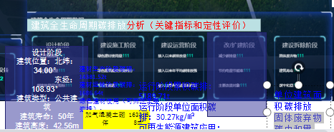

 |  |  |  |  |  |  | 按照总建筑面积算核实内容

建筑设计阶段
建筑类型 | 建筑寿命 | 体型系数 | 窗墙比
公共建筑 | 50年 | 0.09 | 0.27

用图标展示即可
建筑施工阶段
建材生产阶段碳排 | 建材运输阶段碳排 | 绿色建材使用
14381.52 | 1686.64tCO2 | 加气混凝土砌体 | 1633.68
 |  | 天然超薄石材保温装饰一体板 | 18933.09
 |  | 挤塑聚苯板 | 11678.82

用图标展示即可
建筑运行阶段
运行阶段累积碳排 | 运行阶段碳排 | 可再生能源建筑应用
5189.71t | 4722.97tCO2 | 太阳能
 |  | 地源热泵
 |  | 空气源热泵

用图标展示即可
建筑拆除阶段
拆除阶段累积碳排 | 碳中和量 | 固体废弃物
1711.69t | 76410 | 混凝土
 |  |  | 石块
 |  |  | 碎砖
 |  |  | 木料
 |  |  | 金属
 |  |  | 管道

建筑信息

建筑名称 | 建筑面积 | 建筑层数 | 建筑体积 | 建筑外表面积 | 结构类型 | 同步时间
西安交通大学科技创新港科创基地4号楼 | 156027.93，10966.01 | 9,1 | 663328.23 | 79564.43 | 框架剪力墙结构 | 2022-04-07

碳排分析
碳排放（固定虚线） | 历史最低 | 历史最高 | 同步时间 | 类型 | 类型中文 | 值 | 同步时间
4722.97tCO2 | 4401.55tCO2 | 5565.52tCO2 | 2022-04-07 | 1 | 碳排放 | 11.94tCO2 | 周一
 |  |  |  | 2 | 温度 | 13℃
 |  |  |  | 3 | 光伏 | 0 |  | 按照总建筑面积算
 |  |  |  | 1 | 碳排放 | 10.19tCO2 | 周二
 |  |  |  | 2 | 温度 | 14℃
 |  |  |  | 3 | 光伏 | 1
 |  |  |  | 1 | 碳排放 | 10.35tCO2 | 周三
 |  |  |  | 2 | 温度 | 17℃
 |  |  |  | 3 | 光伏 | 1
 |  |  |  | 1 | 碳排放 | 11.31tCO2 | 周四
 |  |  |  | 2 | 温度 | 14℃
 |  |  |  | 3 | 光伏 | 0
 |  |  |  | 1 | 碳排放 | 12.78tCO2 | 周五
 |  |  |  | 2 | 温度 | 10℃
 |  |  |  | 3 | 光伏 | 0
数据是按月份给的？-逐时 |  |  |  | 1 | 碳排放 | 9.04tCO2 | 周六
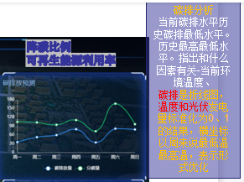
 |  |  |  | 2 | 温度 | 12℃
 |  |  |  | 3 | 光伏 | 1
 |  |  |  | 1 | 碳排放 | 9.27tCO2 | 周日
 |  |  |  | 2 | 温度 | 16℃
 |  |  |  | 3 | 光伏 | 1

供能情况诊断
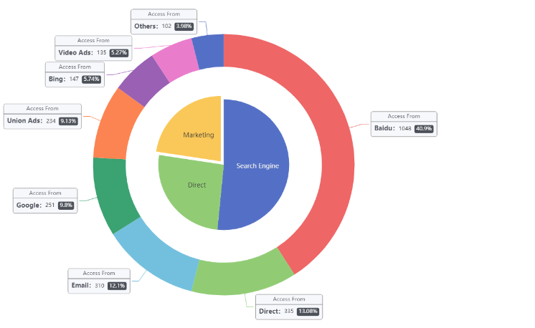
设计阶段（外圈） |  |  |  |  |  |  | 实际运行（内圈）
地源热泵 | 氢氧燃料电池 | 电锅炉 | 储热罐 | 储冷罐 | 光伏 | 地源热泵 | 氢氧燃料电池 | 电锅炉 | 储热罐 | 储冷罐 | 光伏
62.16% | 25.21% | 7.80% | 1.41% | 1.35% | 2.07% | 59.31% | 25.52% | 7.10% | 1.67% | 1.91% | 4.49%

核心设备碳排放评估诊断
燃料电池（下方按钮） |  |  |  |  | 燃料电池（图内出现） |  |  | 地源热泵（下方按钮） |  |  |  | 地源热泵（图内出现） |  |  | 电锅炉（下方按钮） |  |  | 电锅炉（图内出现） |  |  | 热水罐（下方按钮） |  |  |  | 热水罐（图内出现） |  |  | 冷水罐（下方按钮） |  |  |  | 热水罐（图内出现）
产电COP | 产热COP | 热交换器效率 | 年利用小时数 | 诊断结果 | 能源输入 | 供应能源 | 产生碳排 | 制热COP | 制冷COP | 年利用小时数 | 诊断结果 | 能源输入 | 供应能源 | 产生碳排 | COP | 年利用小时数 | 诊断结果 | 能源输入 | 供应能源 | 产生碳排 | 储水温度上限 | 罐储水温度下限 | 年利用小时数 | 诊断结果 | 能源输入 | 供应能源 | 产生碳排 | 储水温度上限 | 储水温度下限 | 年利用小时数 | 诊断结果 | 能源输入 | 供应能源 | 产生碳排
15kWh/kg | 16.6kWh/kg | 0.95 | 1932h | 正常 | 1173334.48kwh | 704000.69kwh | 411066.00kg | 4 | 5 | 5672h | 正常 | 4854028.90kwh | 3883223.12kwh | 2267.41tCO2 | 0.9 | 480h | 正常 | 1465102.26kwh | 1318592.04kwh | 769.93tCO2 | 82℃ | 45℃ | 480h | 正常 | 214329.43kwh | 160747.07kwh | 93.86tCO2 | 21℃ | 4℃ | 460h | 正常 | 205385.70kwh | 154039.28kwh | 89.94tCO2

点击对应设备按钮后图旁边出现

 |  |  |  |  |  | 整个建筑

全生命周期碳排占比

类型 | 类型中文 | 值 | 同步时间
1 | 建筑本体 | 30.42% | 2022-04-07
2 | 能源系统 | 7.78% | 2022-04-07
3 | 运行碳排 | 27.94% | 2022-04-07
4 | 其他 | 33.86% | 2022-04-07

碳排优化潜力
类型 | 设备 | 碳排放（t） | 月份 | 同步时间 | 碳排目标值（虚线）
1 | 燃料电池 | 43.46 | 1月 | 2022-04-11 | 40
1 | 燃料电池 | 40.21 | 2月 | 2022-04-11
1 | 燃料电池 | 41.34 | 3月 | 2022-04-11
1 | 燃料电池 | 40.62 | 4月 | 2022-04-11
1 | 燃料电池 | 39.95 | 5月 | 2022-04-11
1 | 燃料电池 | 40.98 | 6月 | 2022-04-11
1 | 燃料电池 | 42.71 | 7月 | 2022-04-11
1 | 燃料电池 | 41.54 | 8月 | 2022-04-11
1 | 燃料电池 | 40.39 | 9月 | 2022-04-11
1 | 燃料电池 | 45.71 | 10月 | 2022-04-11
1 | 燃料电池 | 42.15 | 11月 | 2022-04-11
1 | 燃料电池 | 44.39 | 12月 | 2022-04-11
2 | 地源热泵 | 187.35 | 1月 | 2022-04-11 | 50
2 | 地源热泵 | 198.21 | 2月 | 2022-04-11
2 | 地源热泵 | 161.43 | 3月 | 2022-04-11
2 | 地源热泵 | 139.15 | 4月 | 2022-04-11
2 | 地源热泵 | 149.88 | 5月 | 2022-04-11
2 | 地源热泵 | 186.17 | 6月 | 2022-04-11
2 | 地源热泵 | 191.53 | 7月 | 2022-04-11
2 | 地源热泵 | 198.21 | 8月 | 2022-04-11
2 | 地源热泵 | 149.45 | 9月 | 2022-04-11
2 | 地源热泵 | 153.87 | 10月 | 2022-04-11
2 | 地源热泵 | 172.51 | 11月 | 2022-04-11
2 | 地源热泵 | 198.57 | 12月 | 2022-04-11
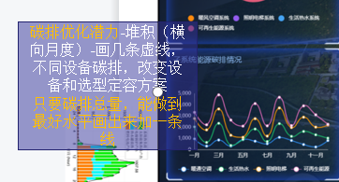
3 | 电锅炉 | 51.14 | 1月 | 2022-04-11 | 30
3 | 电锅炉 | 46.53 | 2月 | 2022-04-11
3 | 电锅炉 | 31.37 | 3月 | 2022-04-11
3 | 电锅炉 | 0 | 4月 | 2022-04-11
3 | 电锅炉 | 0 | 5月 | 2022-04-11
3 | 电锅炉 | 0 | 6月 | 2022-04-11
3 | 电锅炉 | 0 | 7月 | 2022-04-11
3 | 电锅炉 | 0 | 8月 | 2022-04-11
3 | 电锅炉 | 0 | 9月 | 2022-04-11
3 | 电锅炉 | 0 | 10月 | 2022-04-11
3 | 电锅炉 | 34.61 | 11月 | 2022-04-11
3 | 电锅炉 | 49.42 | 12月 | 2022-04-11

碳排优化方案对比
类型 | 类型中文 | 方案对比值（t） | 时间 | 同步时间
1 | 储能 | 593.71 | 1月 | 2022-01-01
 |  | 565.42 | 2月
 |  | 412.34 | 3月
 |  | 389.52 | 4月
 |  | 376.59 | 5月
 |  | 545.12 | 6月
 |  | 576.81 | 7月
 |  | 482.89 | 8月
 |  | 399.13 | 9月
 |  | 401.24 | 10月
 |  | 510.32 | 11月
 |  | 586.40 | 12月
2 | 储能+热泵 | 499.31 | 1月 | 2022-01-01
 |  | 476.56 | 2月
 |  | 321.41 | 3月
 |  | 298.77 | 4月
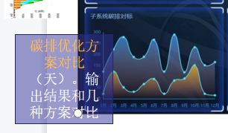
 |  | 267.12 | 5月
 |  | 476.39 | 6月
 |  | 459.48 | 7月
 |  | 392.91 | 8月
 |  | 319.57 | 9月
 |  | 321.61 | 10月
 |  | 410.66 | 11月
 |  | 456.48 | 12月
3 | 储能+热泵+氢能 | 281.95 | 1月 | 2022-01-01
 |  | 284.95 | 2月
 |  | 234.14 | 3月
 |  | 179.77 | 4月
 |  | 189.83 | 5月
 |  | 227.15 | 6月
 |  | 234.24 | 7月
 |  | 239.75 | 8月
 |  | 189.84 | 9月
 |  | 199.58 | 10月
 |  | 249.27 | 11月
 |  | 292.38 | 12月

碳交易流程
